Стеновой профиль AGT
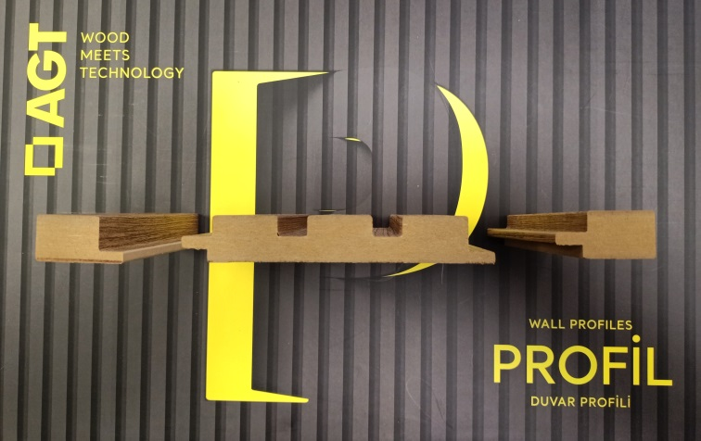
Рязань, проезд Яблочкова, д. 5, стр. 15 тел: 8(4912) 470-430 доб. 230, 8-910-642-98-42 Елена, email: e.bagmanova@i-k.su t.me/interierkomplekt62 vk.com/interierkomplekt62 www.i-k.su www.интерьер-комплект.рф

 | ВВЕДИТЕ КУРС ЕВРО (ЦБ РФ) |  | 99

Стеновой реечный профиль AGT
Декоры |  | Цена за 1 хлыст (евро) | Цена за 1 хлыст в руб. по курсу
Стеновой профиль LB-3771 МДФ (2800*121*18)
Декоры Profil Collection 248, 246 |  | 10.45 | 1035
Декоры Panel Collection 734, 397, 737 |  | 18.00 | 1782
Декоры Supramat 3029, 3019, 3015, 3011, 3017 |  | 25.45 | 2520
Концевой профиль (2800*35*18)
LB-3771 A декор 248 (на фото слева) |  | 3.79 | 375
LB-3771 B декор 248 (на фото справа) |  | 4.01 | 397

